关系图
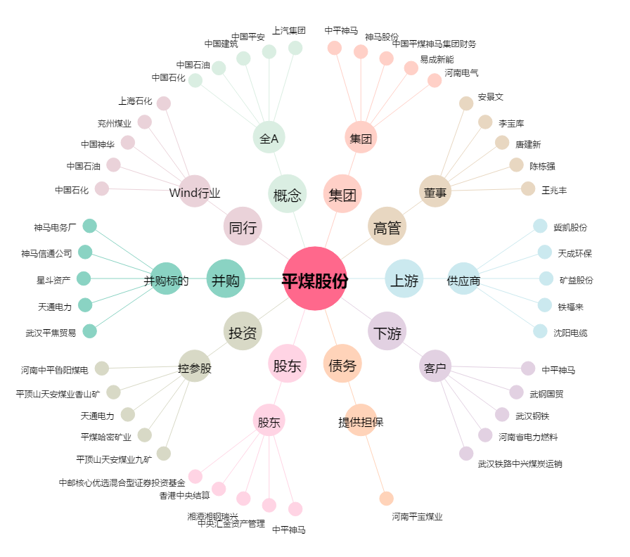
平煤股份[601666.SH] - 关系概览图

